画面レイアウト
概要
Excel形式にて出力されたファイルのフッターへ出力者情報を出力する。

画面レイアウト

 | - | フッター情報

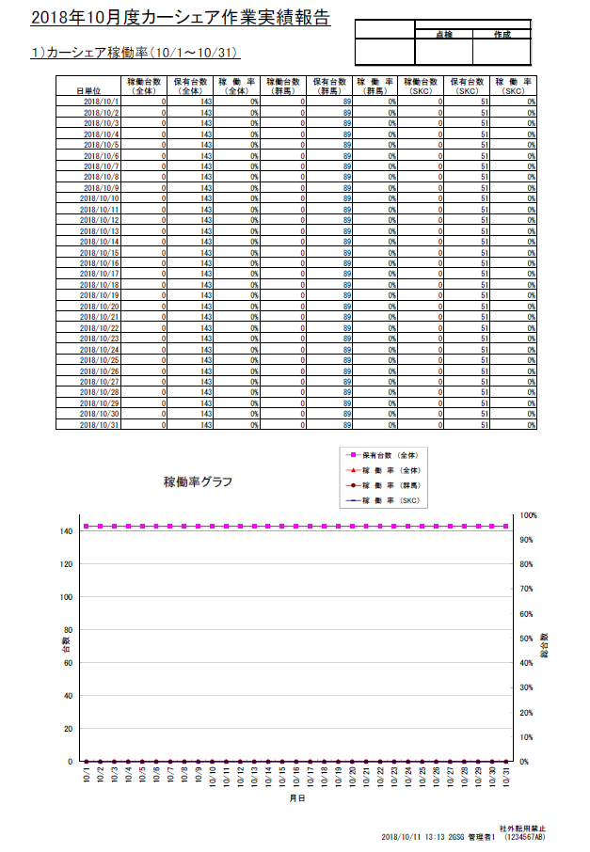

＜対象ファイル＞
カーシェア管理：稼働率算出、Excel出力
試験車日程：Excel出力
外製車日程：Excel出力
カーシェア日程：Excel出力
出力内容は「項目定義」参照

